상품제안서
오스템 충치케어 불소 치약칫솔 패밀리세트(국내생산) | 상품코드: S46118

 |  |  |  |  |  |  | 02-713-8555 | www.synergygift.co.kr
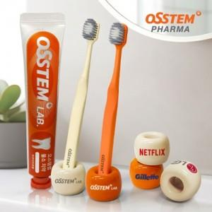 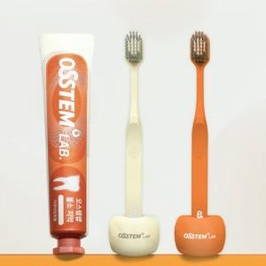 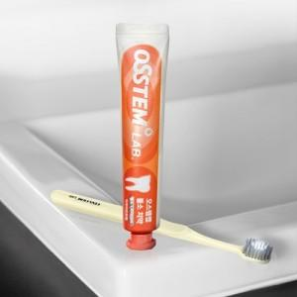

【상세/제작정보】 | <p><span style="font-size: 14pt;">※ 인쇄옵션 비용은 1p기준입니다.</span></p>

【인쇄/포장옵션】 | 전사1도, DTF필름전사 / 포장지포장

【공급단가】 | 수량 | 30~ | 100~ | 300~ | 500~ | 1,000~
*VAT별도 | 단가 | 11,600원 | 10,500원 | 10,100원 | 9,900원 | 9,700원

【상품 URL】 | https://www.synergygift.co.kr:443/src/goods_detail.php?gdno=46118

